List1
Příloha č. 9 - specifikace plnění VZ - čistící, úklidové prostředky, drogistické a jiné zboží pro ÚKZÚZ Brno, Hroznová 63/2, 656 06 Brno
Popis zboží VZ 3/2021 ÚKZÚZ Brno, Hroznová 63/2 | obrázek + množství | množství počet | cena za ks, roli, balení bez DPH | cena za ks, roli, balení s DPH | množství bez DPH | množství s DPH
1) Lékárenské papírové sáčky bílé, rozměr 13 x 19 cm, 2000 ks v krabici. 6000 kusů (3 kartony po 2000 kusech) | 6000 kusů | 6,000 | 0.00 | 0.00 | 0.00 | 0.00
2) Lékárenské papírové sáčky bílé, rozměr 7x11 cm, 4000 kusů v krabici 12.000 kusů (3 kartony po 4000 kusech) | 12.000 kusů | 12,000 | 0 | 0.00 | 0.00 | 0.00
3) Lékárenské papírové sáčky bílé, rozměr 9x14 cm, 4000 kusů v krabici. 8.000 kusů (2 kartony po 4000 kusech) | 8.000 kusů | 8,000 | 0.00 | 0.00 | 0.00 | 0.00
4) Pytel papírový, třívrstvý, rozměr 80 x 50 cm. | 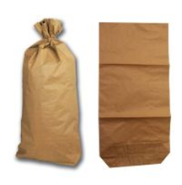 200 kusů | 200 | 0 | 0.00 | 0.00 | 0.00
5) Pytel papírový, nosnost 15 kg, rozměr 40x60x13 cm, s křížovým dnem - 2vrstvý. |  600 kusů | 600 | 0.00 | 0.00 | 0.00 | 0.00
6) Kupecké sáčky s nosností 10 kg, ploché (BAL. cca 15 KG) - rozměr cca 56x35 cm | 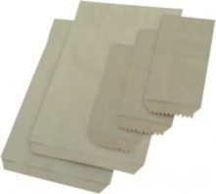 2 balení po 15 kg, nebo 3 balení po 10 kg - (30 kg) | 2 | 0.00 | 0.00 | 0.00 | 0.00
7) Sáčky v blocích mikrotenové, odtrhávací ze závěsné lišty, rozměr 35x50 cm, v bloku cca 50 kusů , 12 mic (0,012 mm). | 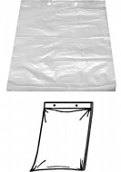 100 bloků | 100 | 0 | 0.00 | 0.00 | 0.00
8) Sáčky v blocích mikrotenové, odtrhávací ze závěsné lišty, rozměr 25x35 cm, v bloku cca 50 sáčků, síla 12 mic (0,012 mm). | 200 bloků | 200 | 0 | 0.00 | 0.00 | 0.00
9) Sáček LDPE (Igelitový) , rozměr 40x60 cm, síla 50 mic, balení po 100 kusech, průhledné, (transparentní). | 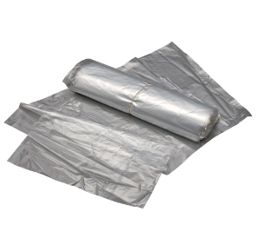 1 000 kusů | 1,000 | 0 | 0.00 | 0.00 | 0.00
10) Pytle LDPE (Igelitové) silné, čiré (transparentní), 70x110 cm, síla (tloušťka ) 200 mikronů, v balení 25 kusů. | 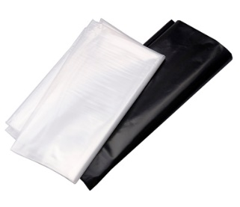 200 kusů | 200 | 0.00 | 0.00 | 0.00 | 0.00
11) Sáčky do koše HDPE, rozměr 50x60cm, 35 litrů, provedení černé, 50 kusů v roli, síla cca 0,008 mm. | 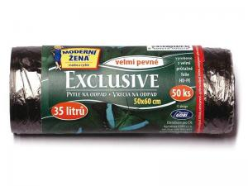 80 rolí | 80 | 0 | 0.00 | 0.00 | 0.00
12) Sáčky do koše se zatahovací páskou, 500x600 mm - 30-35litrů/15ks v roličce. Mimořádně odolné proti roztržení a úniku tekutin 40 mikronů, černé, cca 40 rolí v balení LDPE = igelit. | 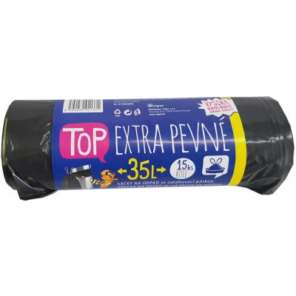 120 rolí | 120 | 0 | 0.00 | 0.00 | 0.00
13) Sáčky do koše se zatahovací páskou, 600x800 mm - 60 litrů/10 ks v roličce. Mimořádně odolné proti roztržení a úniku tekutin, 40 mikronů, černé, cca 40 rolí v balení LDPE = igelit. | 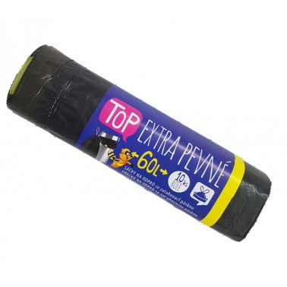 120 rolí | 120 | 0.00 | 0.00 | 0.00 | 0.00
14) Jar, obsah 450 ml., (vůně Lemon, Orange ), prostředek na mytí nádobí (V krabici cca 21 ks). | 210 kusů | 210 | 0.00 | 0.00 | 0.00 | 0.00
15) Bref WC hygiene gel 700ml např. Lemon a Floral např. -48 ks Lemon a 48 ks Floral. | 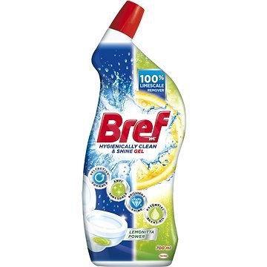 96 kusů | 96 | 0.00 | 0.00 | 0.00 | 0.00
16) Pledge - (Pronto) Classic 5v1 multifunční sprej proti prachu 250 ml | 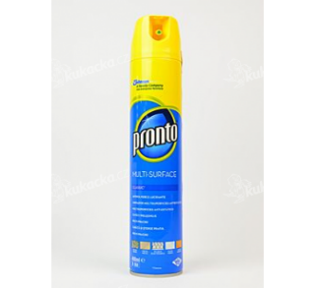 24 kusů | 24 | 0 | 0.00 | 0.00 | 0.00
17) Cif - cream, (tekutý písek), obsah 500 ml.,bílý, (v kartonu 8 ks). | 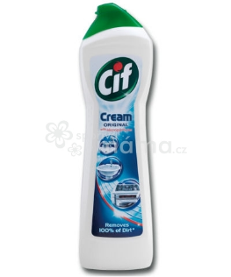 64 kusů | 64 | 0 | 0.00 | 0.00 | 0.00
18) Toaletní mýdlo FA, 90 g, příjemná vůně, šetrné k pokožce. | 240 kusů | 240 | 0.00 | 0.00 | 0.00 | 0.00
19) Ariel Color Aqua puder nebo XXXL, prací prášek na bílé a barevné prádlo, 90 pracích dávek, 6,75 kg. (cca 30-35 kg pracího prášku) | 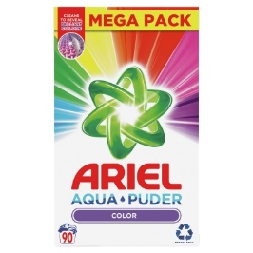 5 kusů | 5 | 0 | 0.00 | 0.00 | 0.00
20) Aviváž XXL, Silan Aromatherapy, parfemovaná a univerzální, květinová vůně, 2,7 litrů (108 pracích dávek). 9 kusů (cca 25 litrů aviváže) | 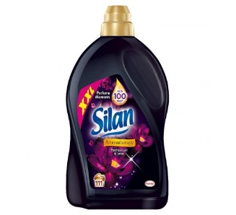 9 kusů | 9 | 0.00 | 0.00 | 0.00 | 0.00
21) Papírový ručník bílý, 2 vrstvy, 100% celulóza, 3200 ks v kartonu (krabici). | 50 krabic | 50 | 0.00 | 0.00 | 0.00 | 0.00
22) Toaletní papír dvouvrstvý, měkký, recykl, pevně navinut(do zásobníku)průměr návinu 23 cm, šíře 9 cm (1 balení po 6 kusech). | 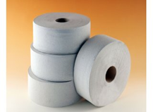 240 kusů (40 bal.) | 240 | 0.00 | 0.00 | 0.00 | 0.00
23) Vata obvazová vinutá 1000 g, výrobce BATIST Medical a.s. | 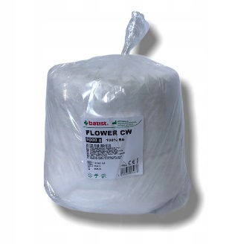 20 kusů | 20 | 0.00 | 0.00 | 0.00 | 0.00
24) Vata buničitá Pehazell, výrobce (Hartmann), 1000 g. | 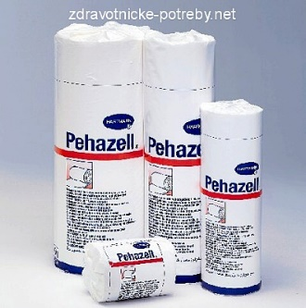 20 kusů | 20 | 0.00 | 0.00 | 0.00 | 0.00
25) Tvarovaná houba na nádobí, velká, rozměr cca 6x9x3 cm, 5 kusů v balení. 500 kusů (100 balení po 5 kusech) | 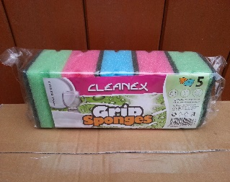 100 balení (po 5 kusech) | 100 | 0.00 | 0.00 | 0.00 | 0.00
26) Utěrka houbová na nádobí, rozměr utěrky 18x15cm, obsah balení 3 kusy v různých barvách. 100 balení po 3 kusech | 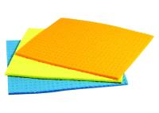 100 balení | 100 | 0.00 | 0.00 | 0.00 | 0.00
27) Univerzální utěrka "Cleanex", (Rychloutěrka), obsah balení 3 kusy v různých barvách, rozměr utěrky 34x38 cm. 100 balení po 3 kusech | 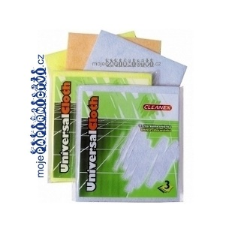 100 balení | 100 | 0.00 | 0.00 | 0.00 | 0.00
28) Kartáček TORO na ruce s rukojetí, délka cca 9,5 cm a šířka cca 4 cm, materiál plast. | 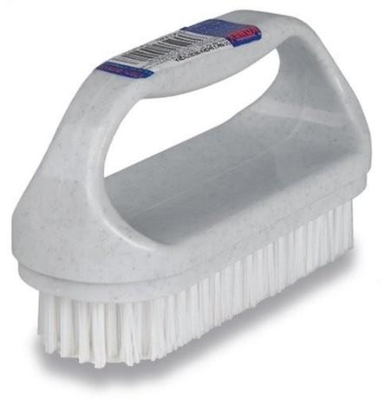 40 kusů | 40 | 0 | 0.00 | 0.00 | 0.00
29) Odpadkový koš s kyvným víkem, rozměry cca 550 x 330 x 230 mm, obsah 25 l, béžový, hnědý. | 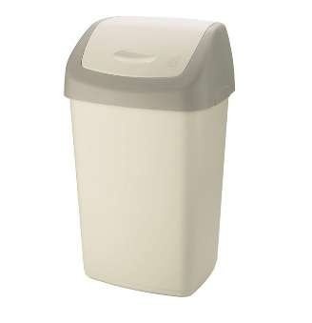 10 kusů | 10 | 0 | 0.00 | 0.00 | 0.00
30) Pytle na pneumatiky, aby splňovaly všechny požadavky pneuservisů. Kvalitně vyrobené z nového tvrdšího polyethylenu PE-HD (žádný recyklát), pružné a pevné. Po obou stranách pytle jsou vložené boky 235mm, což umožnuje skladovat velké a široké pneumatiky. Specifikace: rozměr cca 1050x1070, PE-HD, tloušťka min 15 mikrónů. přiloženo ilustrační foto | 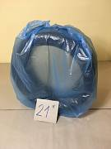 90 kusů | 90 | 0.00 | 0.00 | 0.00 | 0.00
OBJEDNÁVKY GEMIN | CELKEM: |  |  |  | 0.00 | 0.00

